Sheet1
花样游泳队日常训练泳衣采购需求表
序号 | 品名 | 货号 | 样式 | 颜色 | 尺码明细 |  |  |  |  |  |  |  | 合计金额（元） | 采购方式 | 服务要求 | 尺码明细 |  |  |  |  |  |  |  | 合计金额（元）
 |  |  |  |  | 120 | 130 | 140 | 150 | 160 | 165 | 小计（件） | 单价（元） |  |  |  | 120 | 130 | 140 | 150 | 160 | 165 | 小计（件） | 单价（元）
 |  |  |  |  | XS | S | M | L | XL | 2XL |  |  |  |  |  | XS | S | M | L | XL | 2XL
1 | 洲克牌大女连体三角 | 126535833 |  | 大红纹理花 | 5 | 5 | 35 | 45 | 5 | 5 | 100 | 179 | 17900 | 询价采购 | 1.品质要求：原装正品； 2.配送要求：货物送达学校联系资产处确认后，配送至需求部门； 3.交货期：合同签订后15天内； 4.质保期：验收合格后1年； 5.服务响应时间：如在使用过程中发生质量问题，响应单位在接到需求方通知后在24小时内进行更换。 | 5 | 5 | 35 | 45 | 5 | 5 | 100 | 必填 | 必填
2 | 洲克牌大男平角泳裤 | 126536863 | 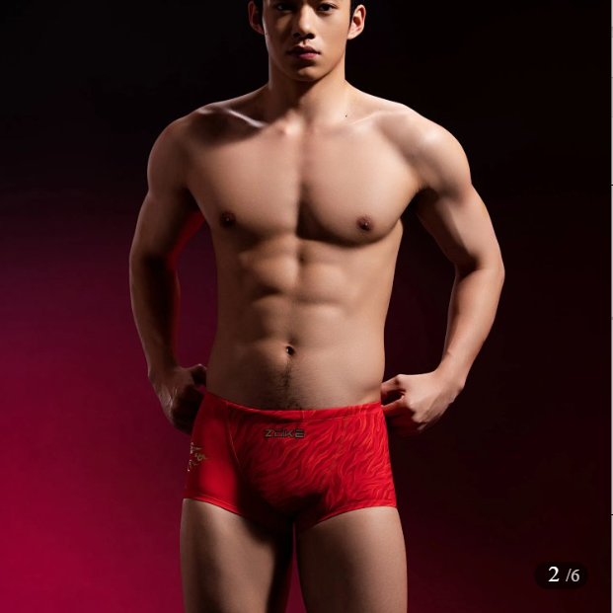 | 大红纹理花 | —— | —— | 20 | —— | —— | —— | 20 | 119 | 2380 |  |  | —— | —— | 20 | —— | —— | —— | 20 | 必填 | 必填
3 | 洲克牌大女连体三角 | 126335834 | 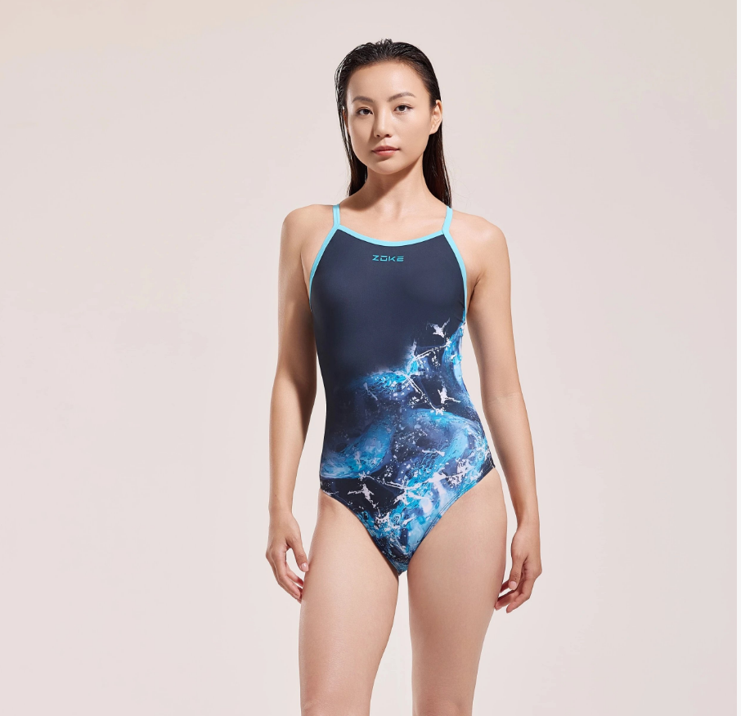 | 黑蓝冰川花 | 5 | 35 | 50 | 5 | 5 | —— | 100 | 179 | 17900 |  |  | 5 | 35 | 50 | 5 | 5 | —— | 100 | 必填 | 必填
4 | 洲克牌大男平角泳裤 | 126336834 | 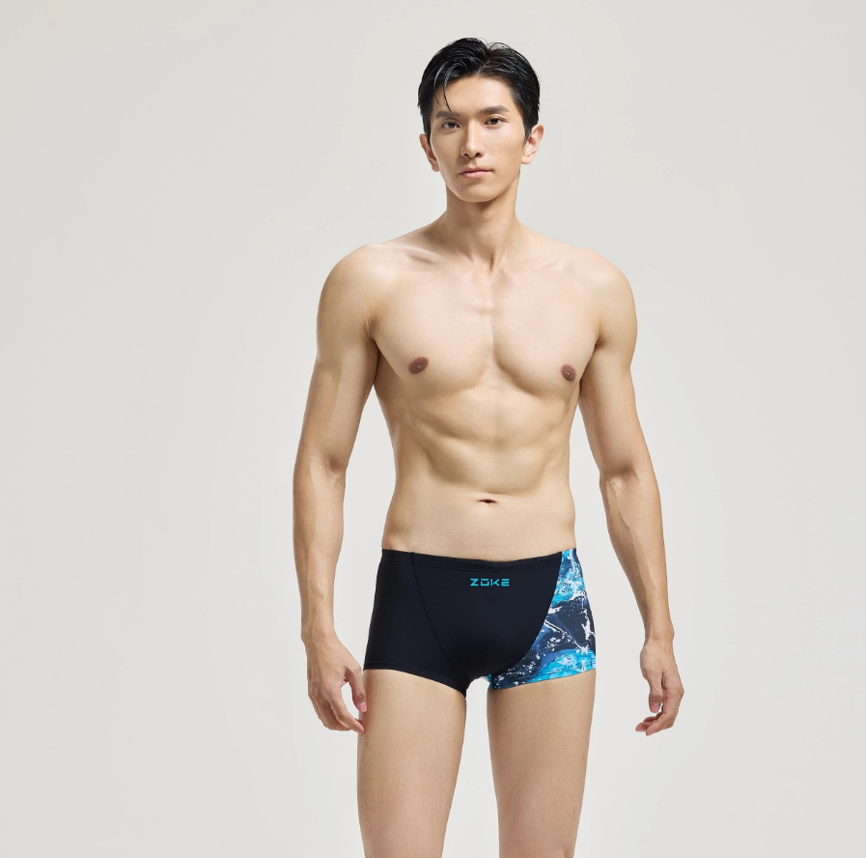 | 黑蓝冰川花 | —— | —— | 20 | —— | —— | —— | 20 | 119 | 2380 |  |  | —— | —— | 20 | —— | —— | —— | 20 | 必填 | 必填
5 | 洲克牌大男平角泳裤 | 126536858 | 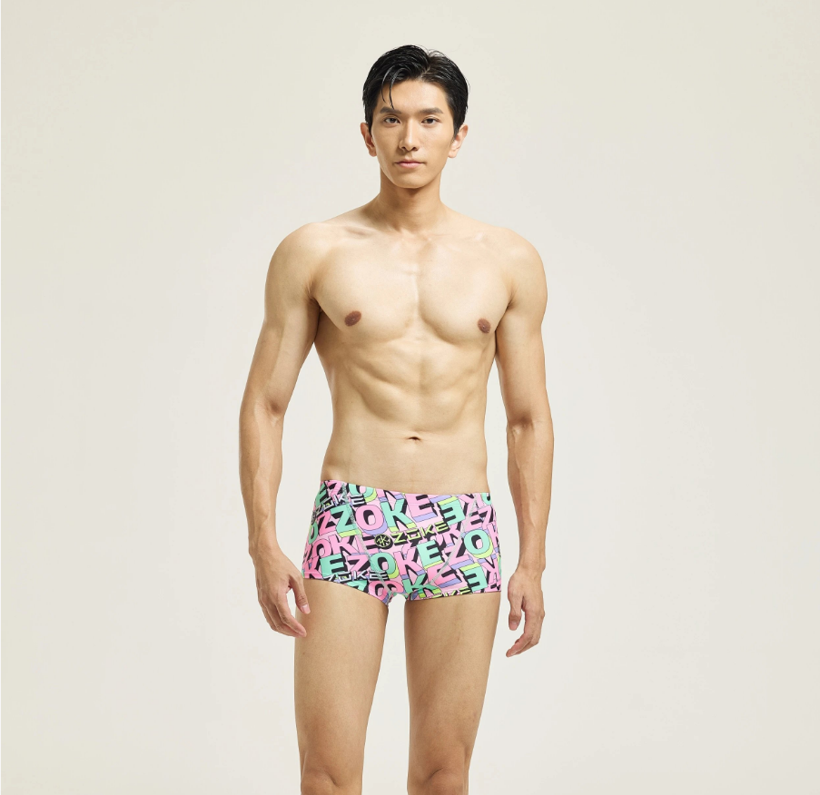 | 紫蓝字母ZOKE花 | —— | —— | 20 | —— | —— | —— | 20 | 101 | 2020 |  |  | —— | —— | 20 | —— | —— | —— | 20 | 必填 | 必填
6 | 洲克牌大女连体三角 | 124635829-1 | 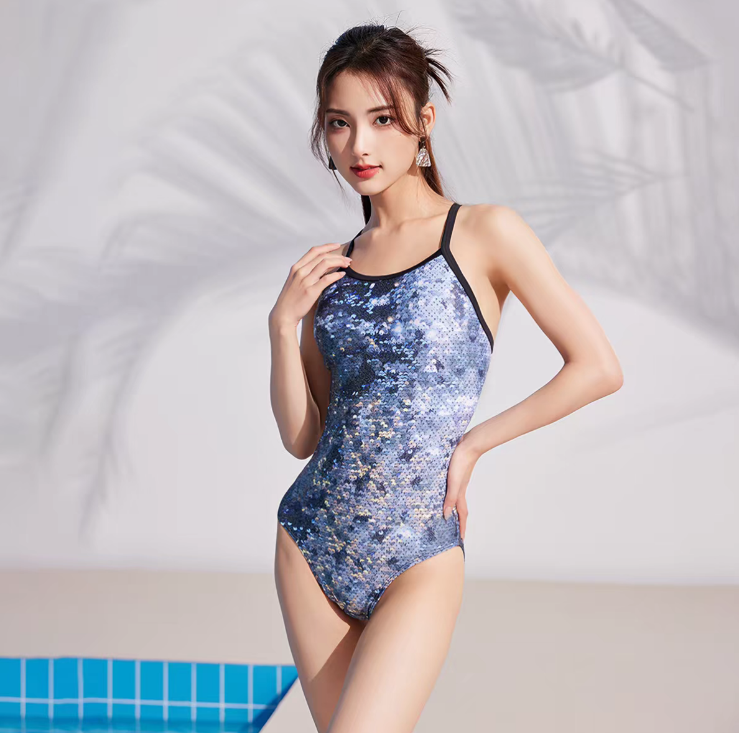 | 黑兰黄小点炫彩花 | 5 | 35 | 50 | 5 | 5 | —— | 100 | 203 | 20300 |  |  | 5 | 35 | 50 | 5 | 5 | —— | 100 | 必填 | 必填
7 | 洲克牌大男平角泳裤 | 122536872 | 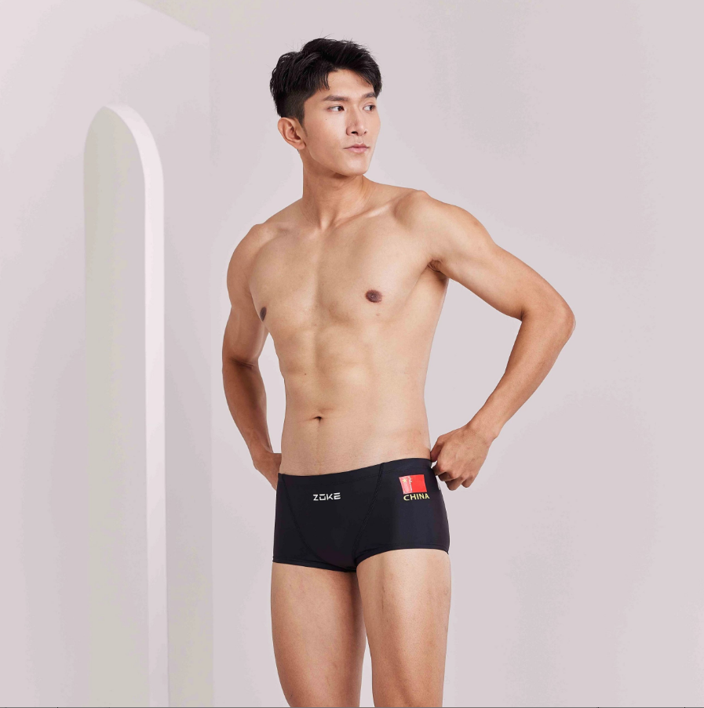 | 黑色 | —— | —— | 20 | —— | —— | —— | 20 | 83 | 1660 |  |  | —— | —— | 20 | —— | —— | —— | 20 | 必填 | 必填
总计 |  |  |  |  |  |  |  |  |  |  |  | —— | 64540 |  |  | 总计 |  |  |  |  |  |  | —— | 必填

